상품제안서
20WPD 흡착 고속무선충전 보조배터리 10000mAh | 상품코드: S26745

 |  |  |  |  |  |  | 02-713-8555 | www.synergygift.co.kr
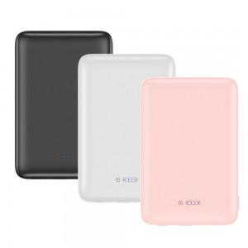 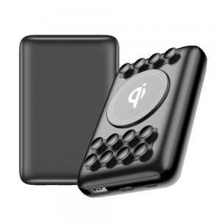 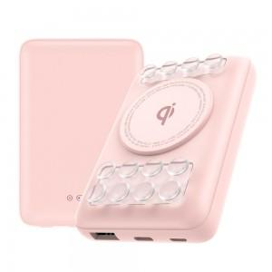

【상세/제작정보】

【인쇄/포장옵션】 | 레이저, 풀칼라 / 포장지포장

【공급단가】 | 수량 | 30~ | 100~ | 300~ | 500~ | 1,000~
*VAT별도 | 블랙 | 29,450원 | 28,360원 | 27,270원 | 26,180원 | 25,520원
 | 핑크 | 29,450원 | 28,360원 | 27,270원 | 26,180원 | 25,520원
 | 화이트 | 29,450원 | 28,360원 | 27,270원 | 26,180원 | 25,520원

【상품 URL】 | https://www.synergygift.co.kr:443/src/goods_detail.php?gdno=26745

